Data
Holdbarhet av |  | MCHC i kjøleskap

Tillatt bias | 0.4 | %, og tillatt totalfeil |  | 1.2 | %

0 | 33.4 | 33.5 | 34.1 | 33.3 | 32.9 | 32.6 | 33.5 | 34.2 | 35 | 33.7 | 34.7 | 33.5
12 | 32.7 | 33.4 | 33.6 | 33 | 32.5 | 31.8 | 33.3 | 33.5 | 35.2 | 32.5 | 34 | 33.6
24 | 32.5 | 33.2 | 33.2 | 32.6 | 32.6 | 32.6 | 33.1 | 33.4 | 34.3 | 33.2 | 34.6 | 33.7
36 | 32.4 | 33.3 | 33 | 32.9 | 32.6 | 31.6 | 33.1 | 33.5 | 34.6 | 32.4 | 34.1 | 33.6
48 | 32.4 | 33.2 | 33.1 | 32.5 | 32.6 | 31.7 | 33 | 33.4 | 34.1 | 32.7 | 34.3 | 33.3
60 | 32.4 | 32.7 | 33.2 | 32.8 | 32.1 | 31.8 | 33.1 | 33.1 | 34 | 32.3 | 34.4 | 33.3
72 | 32.3 | 32.9 | 33 | 32.8 | 32.5 | 31.6 | 32.9 | 33.3 | 34.6 | 32.8 | 34.6 | 33.5
84 |  |  |  |  |  |  |  |  |  |  | 34.2 | 32.9
 | Tid 0 | Tid 1 | Tid 2 | Tid 3 | Tid 4 | Tid 5 | Tid 6 | Tid 7 | Tid 8
Timer | 0 | 12 | 24 | 36 | 48 | 60 | 72 | 84
Prøve nr | Målte verdier
1 | 33.4 | 32.7 | 32.5 | 32.4 | 32.4 | 32.4 | 32.3
2 | 33.5 | 33.4 | 33.2 | 33.3 | 33.2 | 32.7 | 32.9
3 | 34.1 | 33.6 | 33.2 | 33 | 33.1 | 33.2 | 33
4 | 33.3 | 33 | 32.6 | 32.9 | 32.5 | 32.8 | 32.8
5 | 32.9 | 32.5 | 32.6 | 32.6 | 32.6 | 32.1 | 32.5
6 | 32.6 | 31.8 | 32.6 | 31.6 | 31.7 | 31.8 | 31.6
7 | 33.5 | 33.3 | 33.1 | 33.1 | 33 | 33.1 | 32.9
8 | 34.2 | 33.5 | 33.4 | 33.5 | 33.4 | 33.1 | 33.3
9 | 35 | 35.2 | 34.3 | 34.6 | 34.1 | 34 | 34.6
10 | 33.7 | 32.5 | 33.2 | 32.4 | 32.7 | 32.3 | 32.8
11 | 34.7 | 34 | 34.6 | 34.1 | 34.3 | 34.4 | 34.6 | 34.2
12 | 33.5 | 33.6 | 33.7 | 33.6 | 33.3 | 33.3 | 33.5 | 32.9
13 | 33.7 | 33.5 | 32.9 | 32.8 | 32.8 | 32.7 | 32.9 | 32.9
14 | 33.1 | 33.4 | 33.3 | 33.2 | 32.7 | 33.3 | 33.1 | 32.6
15 | 33.3 | 33.2 | 32.5 | 33.3 | 32.6 | 32.9 | 33.3 | 32.6
16 | 32 | 32.1 | 32.1 | 32.5 | 31.3 | 31.6 | 31.7 | 32.3
17 | 33.9 | 33.8 | 33.3 | 34 | 33 | 33.5 | 34.1 | 33.5
18 | 34.6 | 34.1 | 33.7 | 33.8 | 32.7 | 33.3 | 33.3 | 32.7
19 | 33.5 | 33.3 | 33.2 | 33.1 | 32.2 | 32.9 | 33 | 32.1
20 | 33.7 | 33.3 | 33.4 | 33.3 | 32.2 | 32.8 | 32.9 | 32.5
21
22
23
24
25
26
27
28
29
30
31
32
33 |  |  |  |  |  |  |  |  |  | Figur 1. Hver linje representerer måleverdiene for en enkelt prøve.
34
35
36
37
38
39
40
41
42
43
44
45
46
47
48
49
50

 | Prosent (blå tall er større enn tillatt totalfeil)

0 | 100.00 | 100.00 | 100.00 | 100.00 | 100.00 | 100.00 | 100.00 | 100.00 | 100.00 | 100.00 | 100.00 | 100.00
12 | 97.90 | 99.70 | 98.53 | 99.10 | 98.78 | 97.55 | 99.40 | 97.95 | 100.57 | 96.44 | 97.98 | 100.30
24 | 97.31 | 99.10 | 97.36 | 97.90 | 99.09 | 100.00 | 98.81 | 97.66 | 98.00 | 98.52 | 99.71 | 100.60
36 | 97.01 | 99.40 | 96.77 | 98.80 | 99.09 | 96.93 | 98.81 | 97.95 | 98.86 | 96.14 | 98.27 | 100.30
48 | 97.01 | 99.10 | 97.07 | 97.60 | 99.09 | 97.24 | 98.51 | 97.66 | 97.43 | 97.03 | 98.85 | 99.40
60 | 97.01 | 97.61 | 97.36 | 98.50 | 97.57 | 97.55 | 98.81 | 96.78 | 97.14 | 95.85 | 99.14 | 99.40
72 | 96.71 | 98.21 | 96.77 | 98.50 | 98.78 | 96.93 | 98.21 | 97.37 | 98.86 | 97.33 | 99.71 | 100.00
84 | 0.00 | 0.00 | 0.00 | 0.00 | 0.00 | 0.00 | 0.00 | 0.00 | 0.00 | 0.00 | 98.56 | 98.21
 | 0.00 | 0.00 | 0.00 | 0.00 | 0.00 | 0.00 | 0.00 | 0.00 | 0.00 | 0.00 | 0.00 | 0.00
Prøve nr | Tid 0 | Tid 1 | Tid 2 | Tid 3 | Tid 4 | Tid 5 | Tid 6 | Tid 7 | Tid 8
1 | 100.00 | 97.90 | 97.31 | 97.01 | 97.01 | 97.01 | 96.71
2 | 100.00 | 99.70 | 99.10 | 99.40 | 99.10 | 97.61 | 98.21
3 | 100.00 | 98.53 | 97.36 | 96.77 | 97.07 | 97.36 | 96.77
4 | 100.00 | 99.10 | 97.90 | 98.80 | 97.60 | 98.50 | 98.50
5 | 100.00 | 98.78 | 99.09 | 99.09 | 99.09 | 97.57 | 98.78
6 | 100.00 | 97.55 | 100.00 | 96.93 | 97.24 | 97.55 | 96.93
7 | 100.00 | 99.40 | 98.81 | 98.81 | 98.51 | 98.81 | 98.21
8 | 100.00 | 97.95 | 97.66 | 97.95 | 97.66 | 96.78 | 97.37
9 | 100.00 | 100.57 | 98.00 | 98.86 | 97.43 | 97.14 | 98.86
10 | 100.00 | 96.44 | 98.52 | 96.14 | 97.03 | 95.85 | 97.33
11 | 100.00 | 97.98 | 99.71 | 98.27 | 98.85 | 99.14 | 99.71 | 98.56
12 | 100.00 | 100.30 | 100.60 | 100.30 | 99.40 | 99.40 | 100.00 | 98.21
13 | 100.00 | 99.41 | 97.63 | 97.33 | 97.33 | 97.03 | 97.63 | 97.63
14 | 100.00 | 100.91 | 100.60 | 100.30 | 98.79 | 100.60 | 100.00 | 98.49
15 | 100.00 | 99.70 | 97.60 | 100.00 | 97.90 | 98.80 | 100.00 | 97.90
16 | 100.00 | 100.31 | 100.31 | 101.56 | 97.81 | 98.75 | 99.06 | 100.94
17 | 100.00 | 99.71 | 98.23 | 100.29 | 97.35 | 98.82 | 100.59 | 98.82
18 | 100.00 | 98.55 | 97.40 | 97.69 | 94.51 | 96.24 | 96.24 | 94.51
19 | 100.00 | 99.40 | 99.10 | 98.81 | 96.12 | 98.21 | 98.51 | 95.82
20 | 100.00 | 98.81 | 99.11 | 98.81 | 95.55 | 97.33 | 97.63 | 96.44
21
22
23
24
25
26
27
28
29
30
31
32
33
34
35
36
37
38
39 |  |  |  |  |  |  |  |  |  | Figur 2. De røde punktene viser gjennomsnitt for hvert tidspunkt, i prosent av utgangsverdi. De lottrette intervallene er 90% konfidensintervall for gjennomsnittene, og området mellom de røde linjene er tillatt bias. De blå punktene markerer enkeltverdier i prosent av utgangsverdi, og området mellom de blå linjene er tillatt totalfeil.
40
41
42
43
44
45
46
47
48
49
50
Mean | 100.00 | 99.05 | 98.70 | 98.66 | 97.57 | 97.92 | 98.35 | 97.73
n | 20.00 | 20.00 | 20.00 | 20.00 | 20.00 | 20.00 | 20.00 | 10.00 | 0.00
SD | 0.00 | 1.12 | 1.11 | 1.42 | 1.23 | 1.17 | 1.27 | 1.79
SEM | 0.00 | 0.25 | 0.25 | 0.32 | 0.28 | 0.26 | 0.28 | 0.56
t | 1.73 | 1.73 | 1.73 | 1.73 | 1.73 | 1.73 | 1.73 | 1.83
t x SEM | 0.00 | 0.43 | 0.43 | 0.55 | 0.48 | 0.45 | 0.49 | 1.04
Minimum | 100.00 | 96.44 | 97.31 | 96.14 | 94.51 | 95.85 | 96.24 | 94.51
Maksimum | 100.00 | 100.91 | 100.60 | 101.56 | 99.40 | 100.60 | 100.59 | 100.94
Bias nedre gr | 99.58 | 99.58 | 99.58 | 99.58 | 99.58 | 99.58 | 99.58 | 99.58 | 99.58
Bias øvre gr | 100.42 | 100.42 | 100.42 | 100.42 | 100.42 | 100.42 | 100.42 | 100.42 | 100.42
TEA nedre gr | 98.84 | 98.84 | 98.84 | 98.84 | 98.84 | 98.84 | 98.84 | 98.84 | 98.84
TEA øvre gr | 101.16 | 101.16 | 101.16 | 101.16 | 101.16 | 101.16 | 101.16 | 101.16 | 101.16

Krav
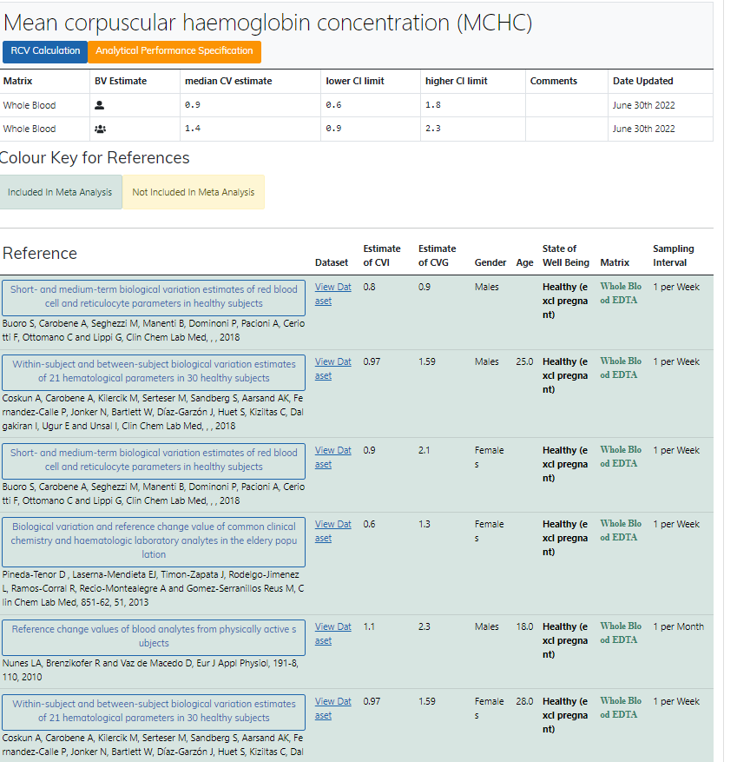
Legge inn:
0.9 | CVi
1.4 | CVg | Prosent
 | ROT av (CVi2 + CVg2) | 1.66
 | I < | 0.45
 | B < | 0.42
 | TE< | 1.16

Kopi fra EFLM database 210811 |  | EFLM Biological Variation

